关系图
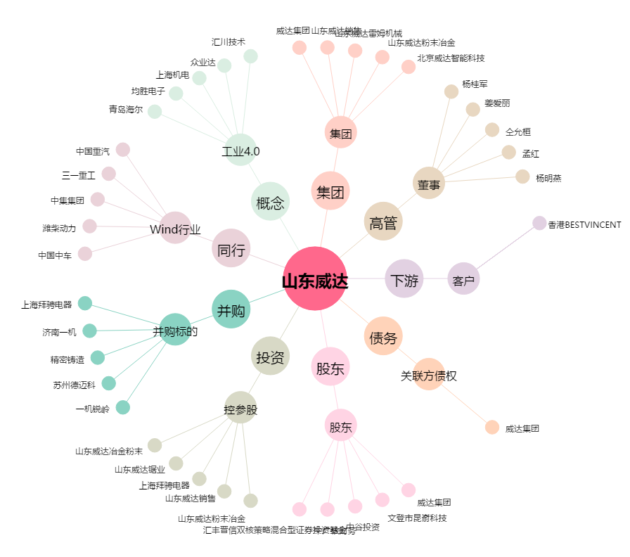
山东威达[002026.SZ] - 关系概览图

